ex01
Список классификаторов и справочников
Наименование | Связанные справочники и классификаторы | Комментарии
Клиенты | - | База данных всех клиентов
Сотрудники | Роли сотрудника | Все сотрудники (в том числе мастера, менеджеры и так далее)
Роли сотрудника | - | Роли и права
Услуги | - | Перечень всех услуг
Услуги мастера | Сотрудники, услуги | Мастер и услуги, которые они выполняют
Каналы уведомлений |  | Способы отправки уведомлений (СМС, МАХ, Телеграм, ICQ)
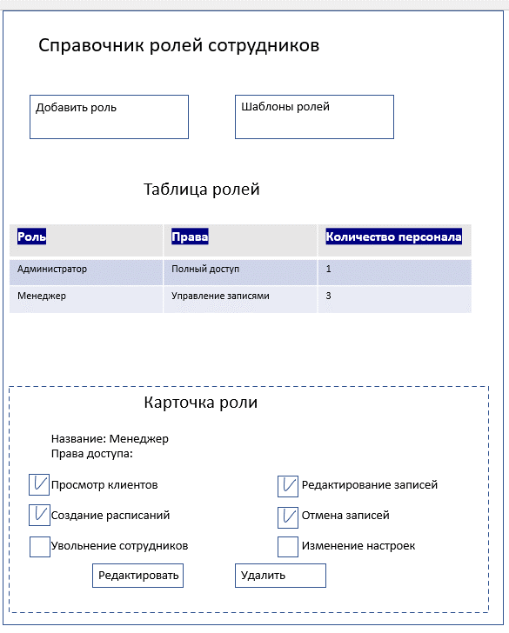
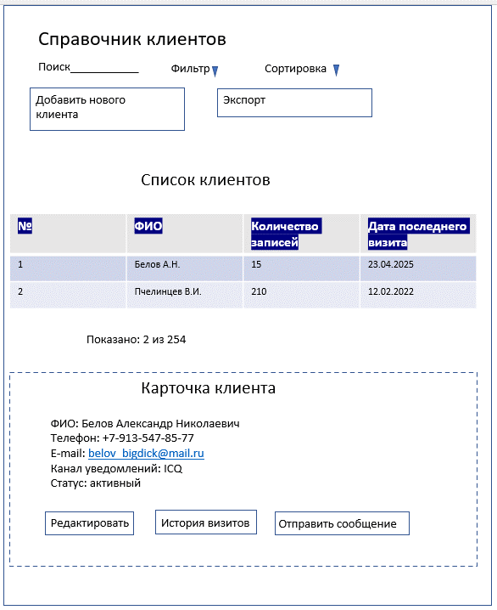
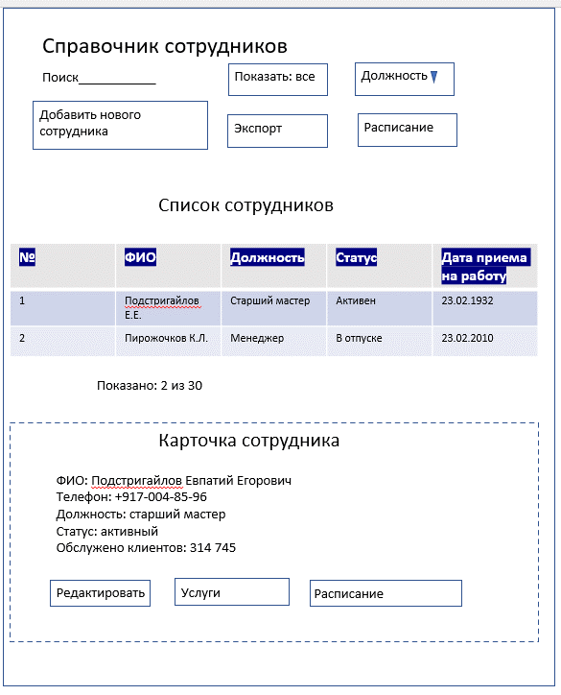

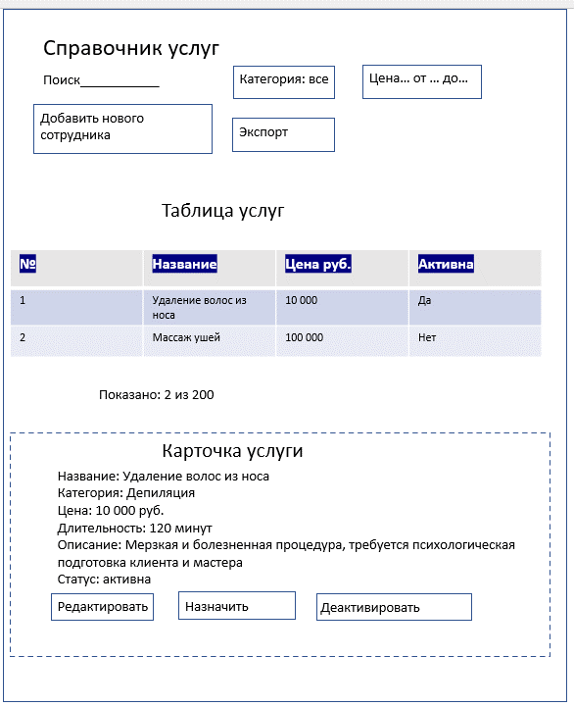
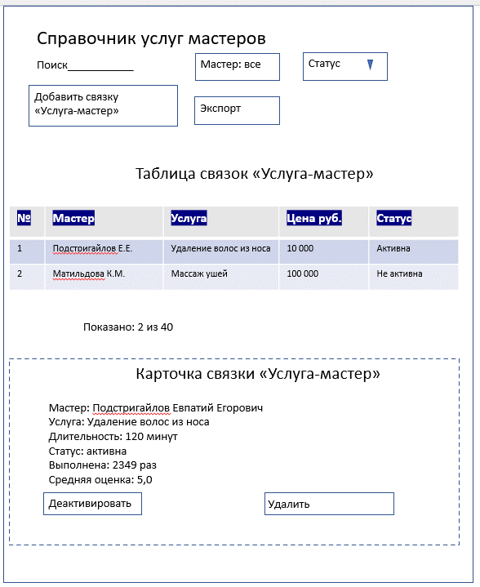

Основные операции для классификаторов и справочников
Справочник | Операция | Роли | Условия | Результат
Клиенты | Создание | Менеджер, клиент | Телефон уникален | Создание УЗ
 | Редактирование | Менеджер, клиент | Нет активных записей | Обновление профиля
 | Удаление | Администратор | Нет записей в истории (удаление только по истечению срока хранения) | Отмечены как архив
Сотрудники | Создание | Менеджер, Администратор | Уникальные данные | Создание УЗ
 | Редактирование | Менеджер, Администратор | Нет активных смен | Обновление данных
 | Удаление | Администратор | Нет активных записей | Блокировка доступа
Услуги | Создание | Менеджер, Администратор | Уникальное название | Добавление в список
 | Редактирование | Менеджер, Администратор | Нет активных записей | Обновление информации
 | Удаление | Администратор | Нет привязок к мастерам | Перенос в архив

Обеспечивающие операции
Справочник | Сортировка | Фильтры | Поиск | Дублирование | Расчет итогов
Клиенты | ФИО, дата последнего визита | Мастер, дата регистрации, услуга. "Нет совпадений, попробуйте изменить параметры" | ФИО, телефон (точное совпадение). "Не найдено, попробуйте изменить параметры" | Можно скопировать из похожего клиента | Всего клиентов, новых за месяц, средний чек
Сотрудники | ФИО, должность, дата приема на работу | Статус, должность. "Нет совпадений, попробуйте изменить параметры" | ФИО, телефон (точное совпадение). "Не найдено, попробуйте изменить параметры" | Можно скопировать услуги от другого мастера | Всего сотрудников, выручка мастера
Услуги | Название, цена, длительность | Категория, активность. "Нет совпадений, попробуйте изменить параметры" | Название (частичное совпадение). "Не найдено, попробуйте изменить параметры" | Можно скопировать из похожей услуги | Всего услуг, количество записей, средний чек, средняя оценка
Услуги мастера | Мастер, услуга, цена | Мастер, услуга, активность. "Нет совпадений, попробуйте изменить параметры" | Название (частичное совпадение). "Не найдено, попробуйте изменить параметры" | Можно мссово назначить мастерам | -

Логирование
Операция | Атрибуты (данные, которые меняются в системе) | Служебные поля (информация о самой операции)
Создание записи | Все поля | Дата, время, пользователь
Редактирование | Старые и новые значения | Дата, время, пользователь
Удаление | Вся запись и причина | Дата, время, пользователь, причина
Просмотр | ID записи | Дата, время, пользователь
Экспорт | Какие данные экспортированы | Дата, время, пользователь, формат

ex03
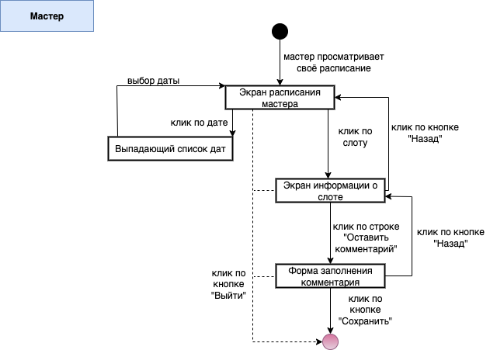
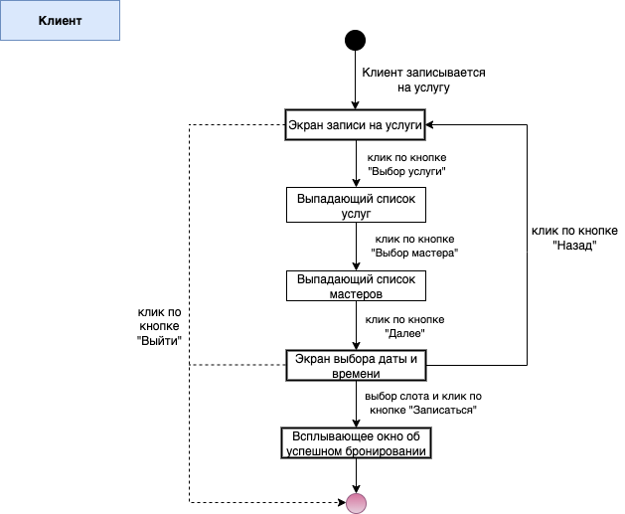
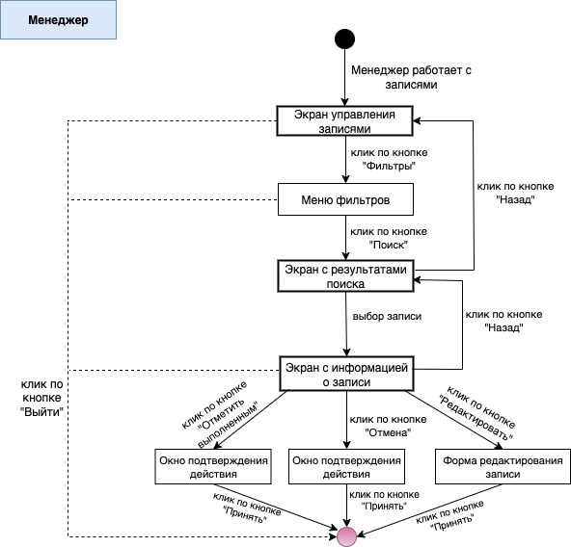
1. Основные процессы ролей

Мастер:
- Просмотр своего расписания на день/неделю
- Просмотр информации о записанных клиентах
- Просмотр отзывов о своей работе
- Оставить комментарий к оказанной услуге

Клиент:
- Самостоятельная регистрация в системе
- Выбор и бронирование услуг
- Выбор мастера и времени
- Получение уведомлений через удобный канал связи
- Оставить отзыв после получения услуги

Менеджер:
- Регистрация клиентов по телефону
- Создание и корректировка расписания мастеров
- Управление записями
- Работа с платежами
- Просмотр отзывов клиентов
- Передача данных об оплатах в бухгалтерию

2. Cхемы задач основных процессов

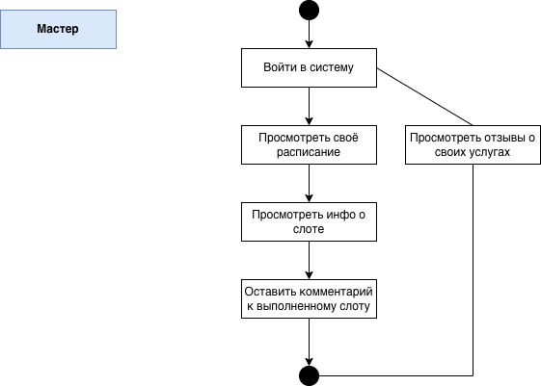

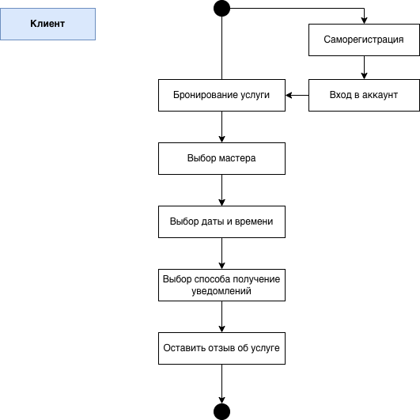

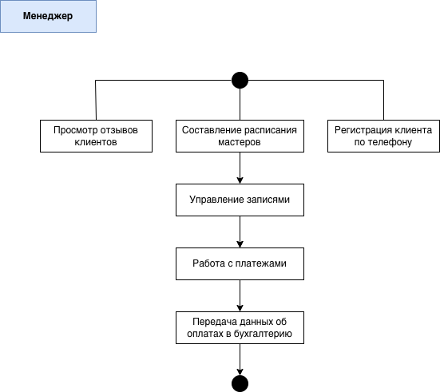

3. Ключевые сценарии ролей

ex05
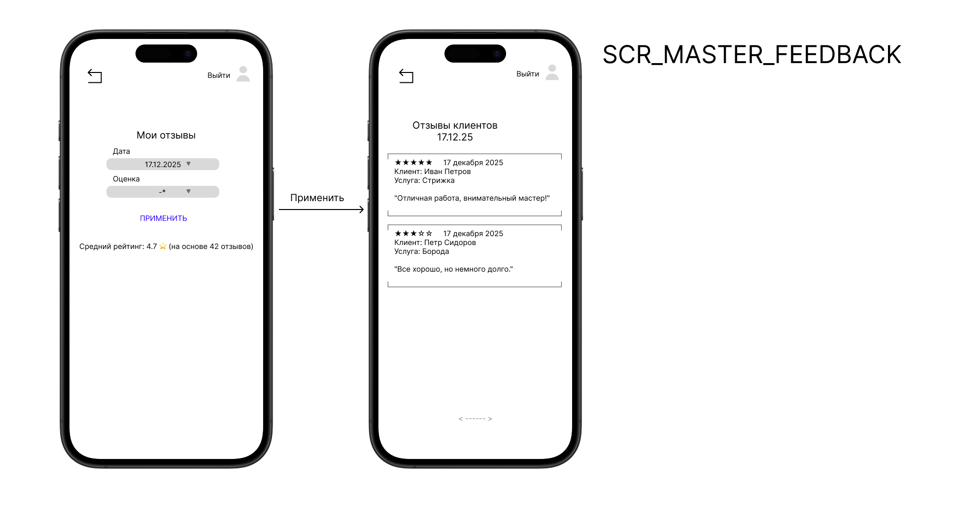
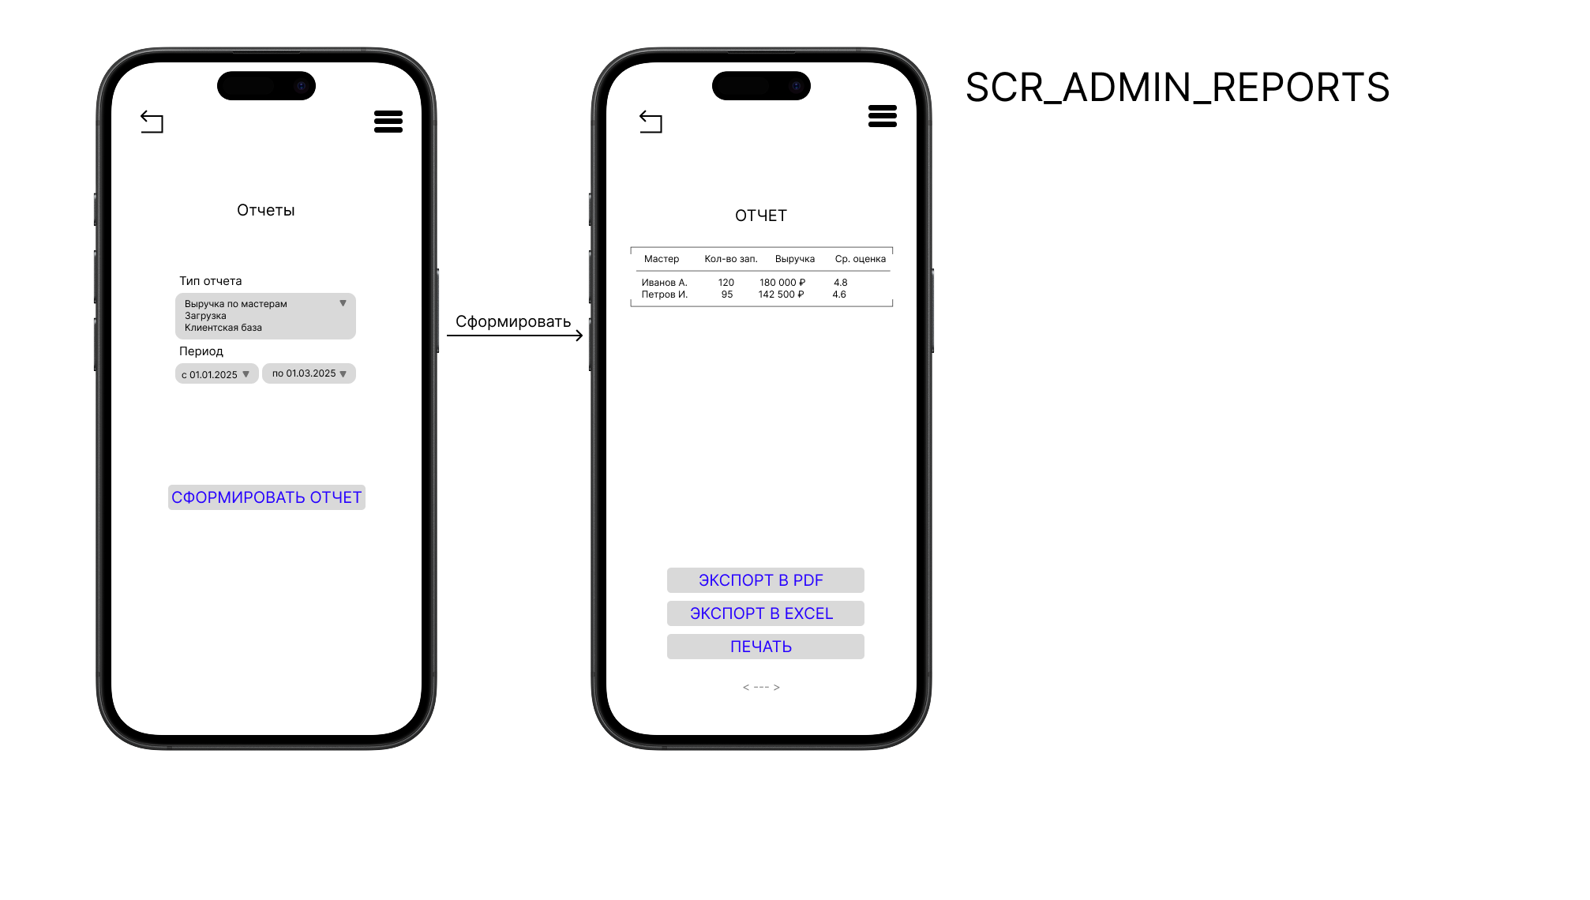
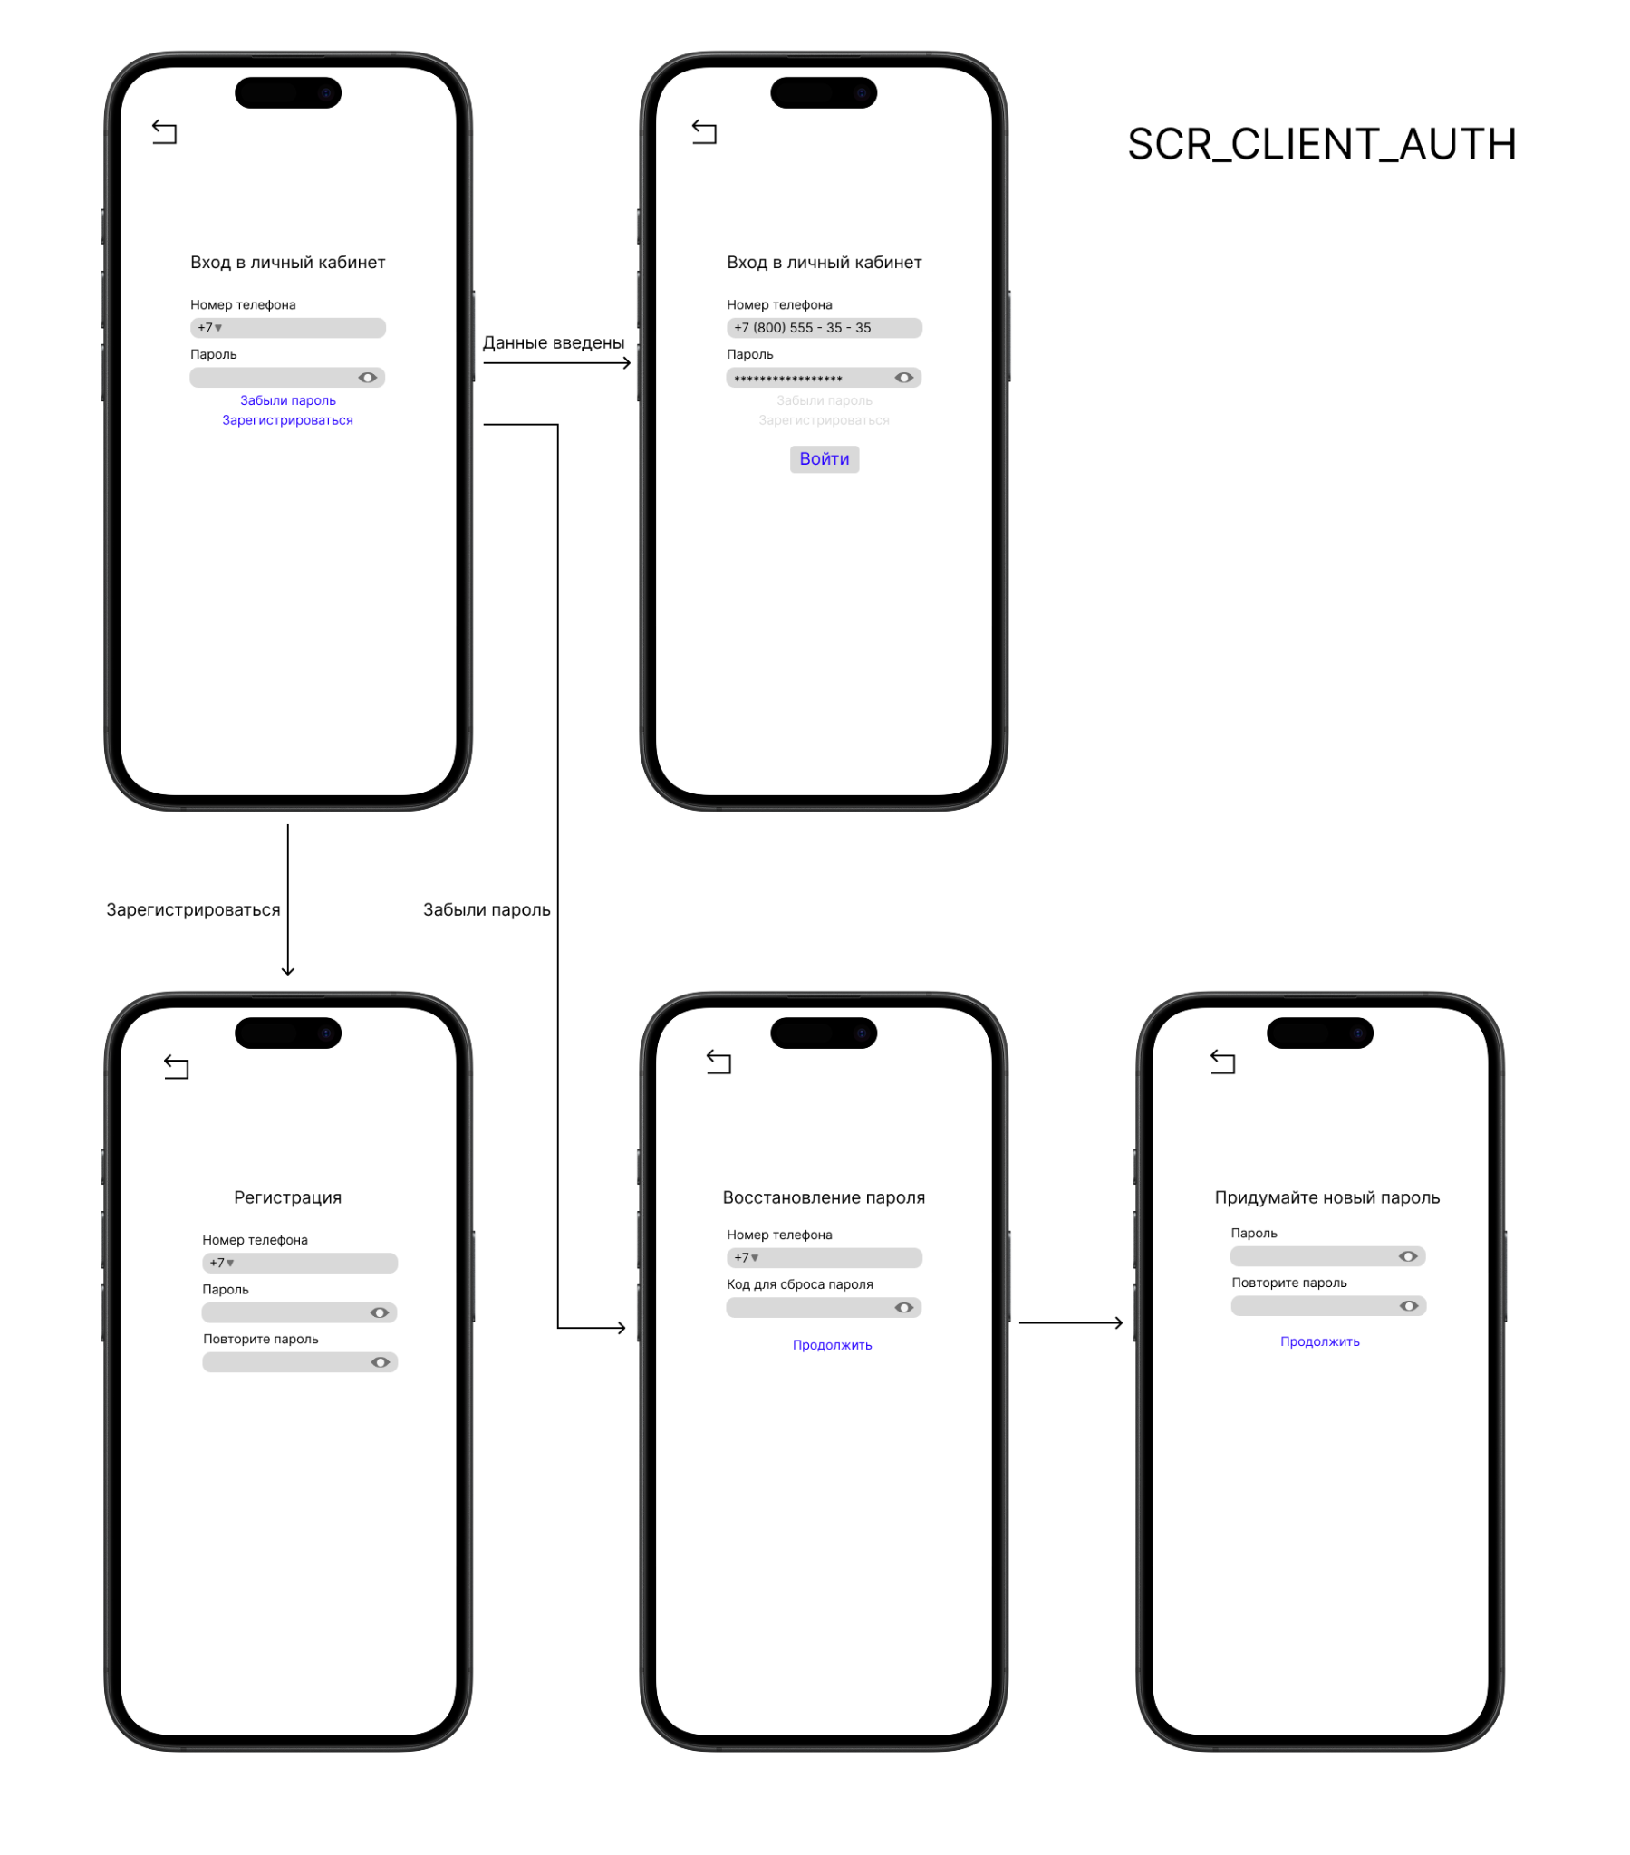
Основные операции |  |  |  |  | Обеспечивающие операции |  |  |  |  | Описание данных |  |  |  |  |  |  |  |  |  |  | Логирование
SCR_CLIENT_AUTH |  |  |  |  | SCR_CLIENT_AUTH |  |  |  |  | SCR_CLIENT_AUTH |  |  |  |  |  |  |  |  |  |  | SCR_CLIENT_AUTH
Название операции | Права доступа | Условия выполнения | Результат в текущем окне | Результат в других частях системы | Для данного экрана не требуются (сортировка, фильтрация, поиск, дублирование, расчет итогов) |  |  |  |  | Объект/класс | Форма данных | Поле | Тип | Длина | Обяз. | Знач. по умолч. | Визуализация/Отражение | Выбор из справочника | Условия/Проверки | Сообщения об ошибках | Операция, требующая логирования | Атрибуты для логирования | Служебные поля для логирования
Аутентификация (Вход) | Клиент (неавториз.) | 1. Номер телефона в формате РФ (+7). 2. Пароль не пустой. 3. Данные совпадают с записью в БД. | Успешный вход: редирект на главную для клиента или SCR_CLIENT_BOOKING. Ошибка: сообщение под полями. | Создается сессия пользователя. Записывается время входа. | SCR_CLIENT_BOOKING (Запись на услугу) |  |  |  |  | UserCredentials | Карточка (ввод) | phone | Текст | 20 | Да | - | Пролистывание в ячейке | - | Формат РФ (+7...) | "Неверный формат", "Телефон занят" | Попытка входа | phone, status (success, fail_credentials) | Дата/время, IP-адрес
Восстановление пароля | Клиент (неавториз.) | Нажата ссылка "Забыли пароль". | Открывается экран/модал восстановления. | Инициируется процесс сброса: отправка кода на телефон. | Тип операции | Поля для операции | Состояние по умолчанию / Точность | Сохранение | Сообщение при отсутствии результата |  |  | password | Текст (шифр.) | - | Да | - | Скрыто | - | Не пустое, проверка хэша | "Неверный пароль" | SCR_CLIENT_BOOKING (Запись на услугу)
SCR_CLIENT_BOOKING (Запись на услугу) |  |  |  |  | Фильтрация | Услуга, Мастер | Услуга = первая в списке, Мастер = "Любой" | Да (сессия) | "Нет свободных окон для выбранных параметров" | SCR_CLIENT_BOOKING (Запись на услугу) |  |  |  |  |  |  |  |  |  |  | Операция, требующая логирования | Атрибуты для логирования | Служебные поля для логирования
Название операции | Права доступа | Условия выполнения | Результат в текущем окне | Результат в других частях системы | SCR_MANAGER_APPOINTMENT (Управление записями) |  |  |  |  | Объект/класс | Форма данных | Поле | Тип | Длина | Обяз. | Знач. по умолч. | Визуализация/Отражение | Выбор из справочника | Условия/Проверки | Сообщения об ошибках | Создание записи | appointment_id, client_id, service_id, master_id, slot_datetime | Дата/время создания, IP клиента
Бронирование слота | Клиент (авториз.) | 1. Услуга выбрана. 2. Свободный слот (мастер/время) выбран в сетке. 3. Нажата кнопка "ЗАПИСАТЬСЯ НА УСЛУГУ". | Появление окна подтверждения/успеха. Слот в сетке помечается как занятый. | Создается Appointment. Слот ScheduleSlot связывается с записью. Отправляется уведомление клиенту и мастеру. | Тип операции | Поля для операции | Состояние по умолчанию / Точность | Сохранение | Сообщение при отсутствии результата | ScheduleSlotView | Список (сетка) | date | Дата | - | Да | Сегодня | Обрезать "ДД.ММ" | - | Будущие даты | "Выберите дату" | SCR_MANAGER_APPOINTMENT (Управление записями)
SCR_MANAGER_APPOINTMENT (Управление записями) |  |  |  |  | Сортировка | По столбцам таблицы (Дата) | Дата (убыв., новые сверху) | Да (профиль) | - |  |  | time | Время | - | Да | - | - | - | 10:00-20:00 | - | Операция, требующая логирования | Атрибуты для логирования | Служебные поля для логирования
Название операции | Права доступа | Условия выполнения | Результат в текущем окне | Результат в других частях системы | Фильтрация | Дата, Мастер, Статус | Текущий день, все мастера, все статусы | Да (сессия) | "Записей не найдено" |  |  | master | Текст | 100 | Нет | "Любой" | Обрезать до фамилии | Сотрудники (роль=Мастер) | - | - | Изменение статуса записи | appointment_id, old_status, new_status | Дата/время, ID менеджера
Изменение статуса (Выполнено/Отменить) | Менеджер | 1. Запись выбрана. 2. Нажата соответствующая кнопка в карточке. | Статус в строке таблицы и карточке обновляется. | Статус Appointment обновляется. При отмене - уведомление клиенту. | Поиск | ФИО или номер телефона | Частичное совпадение (LIKE) | Нет | "По запросу '...' ничего не найдено" | Appointment (подтверждение) | Карточка | service_name | Текст | 100 | Да | - | Перенос строки | Услуги | Активна | "Услуга неактивна" | Внесение оплаты | appointment_id, amount, payment_method | Дата/время, ID менеджера
Внесение оплаты | Менеджер | 1. Статус записи не "Отменена". 2. Нажата кнопка "ВНЕСТИ ОПЛАТУ". | В карточке появляется отметка об оплате. | Создается Payment. Данные для бухгалтерии. | Пагинация | - | 20 записей на страницу | Да (профиль) | - |  |  | master_name | Текст | 100 | Нет | "Не выбран" | - | Сотрудники (роль=Мастер) | - | - | SCR_MASTER_SCHEDULE_VIEW
SCR_MASTER_SCHEDULE_VIEW |  |  |  |  | Расчет итогов | Количество записей | - | Нет | - |  |  | slot_datetime | Дата+Время | - | Да | - | - | - | Слот свободен | "Время занято" | Операция, требующая логирования | Атрибуты для логирования | Служебные поля для логирования
Название операции | Права доступа | Условия выполнения | Результат в текущем окне | Результат в других частях системы | SCR_MASTER_SCHEDULE_VIEW |  |  |  |  | SCR_MANAGER_APPOINTMENT (Управление записями) |  |  |  |  |  |  |  |  |  |  | Добавление/изменение комментария мастера | appointment_id, notes_text | Дата/время, ID мастера
Добавление комментария мастера | Мастер | 1. Запись выбрана. 2. Введен текст в поле. 3. Нажата кнопка "СОХРАНИТЬ". | Комментарий отображается в карточке. | Поле master_notes в Appointment обновляется. | Тип операции | Поля для операции | Состояние по умолчанию / Точность | Сохранение | Сообщение при отсутствии результата | Объект/класс | Форма данных | Поле | Тип | Длина | Обяз. | Знач. по умолч. | Визуализация/Отражение | Выбор из справочника | Условия/Проверки | Сообщения об ошибках | SCR_MASTER_FEEDBACK
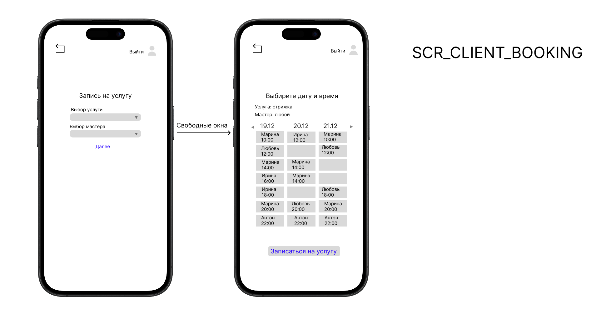
SCR_MASTER_FEEDBACK |  |  |  |  | Фильтрация | Дата | Сегодняшняя дата | Нет | "На выбранную дату записей нет" | Appointment | Список (таблица) | id | Число | - | Да | Авто | "…" | - | - | - | Операция, требующая логирования | Атрибуты для логирования | Служебные поля для логирования
Название операции | Права доступа | Условия выполнения | Результат в текущем окне | Результат в других частях системы | SCR_MASTER_FEEDBACK |  |  |  |  |  |  | date | Дата | - | Да | - | - | - | - | - | На данном экране операции не вносят изменений в данные системы, поэтому логирование основных операций не требуется.
Просмотр отзывов | Мастер | 1. Мастер авторизован в системе. | Отображается список отзывов, оставленных на его услуги. | - | Тип операции | Поля для операции | Состояние по умолчанию / Точность | Сохранение | Сообщение при отсутствии результата |  |  | client_name | Текст | 100 | Да | - | Обрезать до ФИО | Клиенты | Кириллица, ≥2 слов | "Не менее 2-х слов" | SCR_ADMIN_REPORTS (Аналитические отчеты)
Применение фильтров | Мастер | 1. Установлены параметры фильтров (дата, оценка). 2. Нажата кнопка "ПРИМЕНИТЬ". | Список отзывов обновляется в соответствии с заданными критериями. Пересчитывается средний рейтинг. | - | Фильтрация | Период (с/по дата), Оценка | Период: последние 30 дней, Оценка: "Все оценки" | Нет | "Отзывов, соответствующих фильтрам, не найдено." |  |  | master_name | Текст | 100 | Да | - | Обрезать до фамилии | Сотрудники | - | - | Операция, требующая логирования | Атрибуты для логирования | Служебные поля для логирования
SCR_ADMIN_REPORTS (Аналитические отчеты) |  |  |  |  | Расчет итогов | Средний рейтинг | - | Нет | Рассчитывается динамически на основе отфильтрованного списка. |  |  | service_name | Текст | 100 | Да | - | Перенос строки | Услуги | - | - | Формирование отчета | report_type, period_start, period_end, selected_master_id (если не "Все") | Дата/время формирования, ID администратора
Название операции | Права доступа | Условия выполнения | Результат в текущем окне | Результат в других частях системы | SCR_ADMIN_REPORTS (Аналитические отчеты) |  |  |  |  |  |  | price | Число | - | Да | Из услуги | Пролистывание | - | 1000-100000, кратно 50 | "Вне диапазона" | Экспорт отчета | report_type, export_format (PDF/Excel), filter_params | Дата/время экспорта, ID администратора
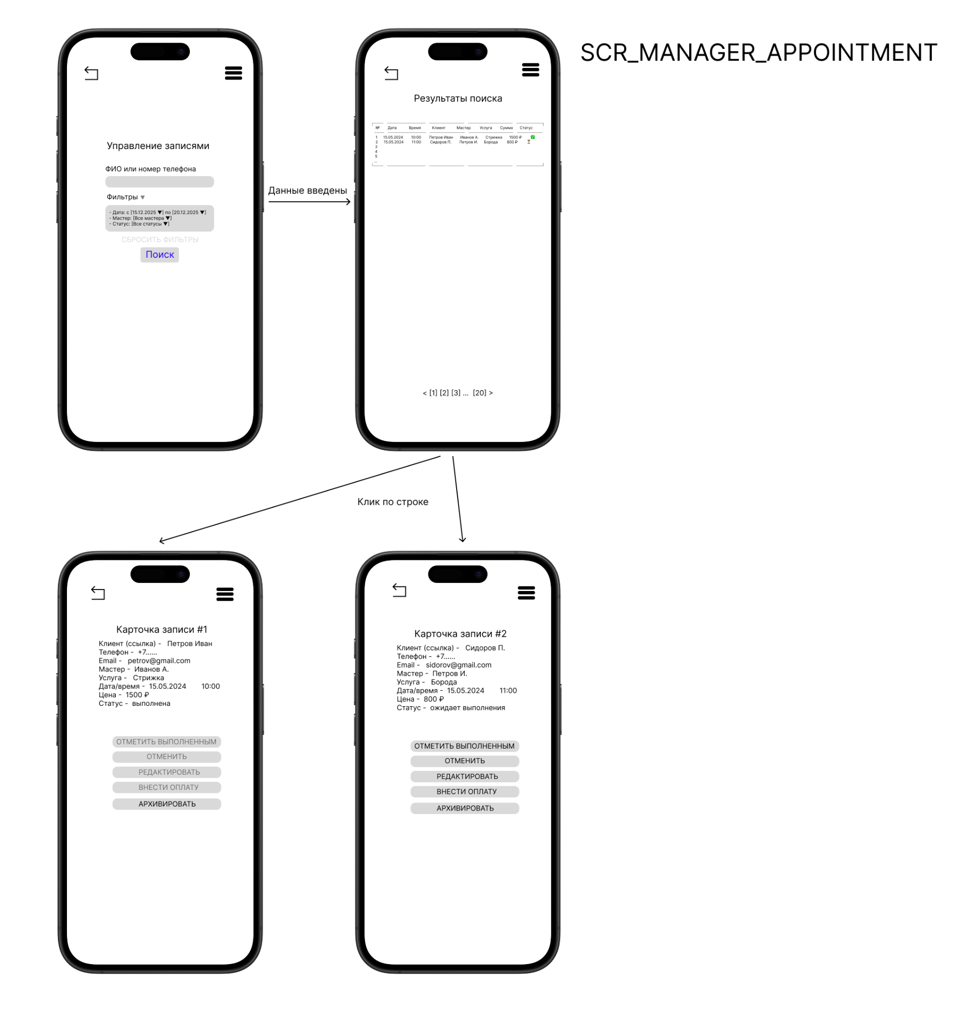
Формирование отчета | Администратор | 1. Выбран "Тип отчета". 2. Задан "Период". 3. Нажата кнопка "СФОРМИРОВАТЬ ОТЧЕТ". | В области визуализации появляется таблица (и, возможно, график) с данными, соответствующими выбранному типу отчета и фильтрам. | Производится запрос к БД и агрегация данных за указанный период. | Тип операции | Поля для операции | Состояние по умолчанию / Точность | Сохранение | Сообщение при отсутствии результата |  |  | status | Выбор | - | Да | "Подтверждена" | Обрезать 5 букв | Статусы записей | Из списка | -
Экспорт отчета в Excel | Администратор | 1. Отчет успешно сформирован (данные отображены). 2. Нажата кнопка "ЭКСПОРТ В EXCEL". | Инициируется скачивание файла .xlsx с данными отчета. | - | Фильтрация/Настройка | Тип отчета, Мастер, Период (с/по) | Тип: "Выручка по мастерам", Мастер: "Все", Период: текущий месяц. | Да (в профиле пользователя) | "За выбранный период данных для формирования отчета не найдено." |  | Карточка | client_phone | Текст | 20 | Да | - | Пролистывание | - | Формат РФ, уникальность | "Неверный формат"
Экспорт отчета в PDF | Администратор | 1. Отчет успешно сформирован. 2. Нажата кнопка "ЭКСПОРТ В PDF". | Инициируется скачивание или открытие в новой вкладке файла .pdf с оформленным отчетом. | - | Расчет итогов | Суммы, средние значения, количество | Рассчитываются автоматически на основе агрегированных данных в отчете. | Нет | - |  |  | client_email | Email | 100 | Нет | - | Пролистывание | - | Формат email | "Неверный Email"
Печать отчета | Администратор | 1. Отчет успешно сформирован. 2. Нажата кнопка "ПЕЧАТЬ". | Открывается диалоговое окно предварительного просмотра и настройки печати системного принтера. | - |  |  |  |  |  |  |  | notes | Текст | 500 | Нет | - | Перенос строки | - | - | -
 |  |  |  |  |  |  |  |  |  | SCR_MASTER_SCHEDULE_VIEW
 |  |  |  |  |  |  |  |  |  | Объект/класс | Форма данных | Поле | Тип | Длина | Обяз. | Знач. по умолч. | Визуализация/Отражение | Выбор из справочника | Условия/Проверки | Сообщения об ошибках
 |  |  |  |  |  |  |  |  |  | MasterAppointment | Список (шкала) | time_slot | Текст | 11 | Да | - | - | - | - | -
 |  |  |  |  |  |  |  |  |  |  |  | client_service | Текст | 150 | Нет | "ПУСТОЙ СЛОТ" | Перенос строки | - | - | -
 |  |  |  |  |  |  |  |  |  |  | Карточка | client_full_name | Текст | 100 | Да | - | - | Клиенты | - | -
 |  |  |  |  |  |  |  |  |  |  |  | service_name | Текст | 100 | Да | - | - | Услуги | - | -
 |  |  |  |  |  |  |  |  |  |  |  | datetime | Дата+Время | - | Да | - | - | - | - | -
 |  |  |  |  |  |  |  |  |  |  |  | status | Выбор | - | Да | "Подтверждена" | - | Статусы записей | Из списка | -
 |  |  |  |  |  |  |  |  |  |  |  | master_notes | Текст | 500 | Нет | - | Перенос строки | - | - | -
 |  |  |  |  |  |  |  |  |  | SCR_MASTER_FEEDBACK
 |  |  |  |  |  |  |  |  |  | Объект/класс | Форма данных | Поле | Тип | Длина | Обяз. | Знач. по умолч. | Визуализация/Отражение | Выбор из справочника | Условия/Проверки | Сообщения об ошибках
 |  |  |  |  |  |  |  |  |  | Feedback | Список (карточки) | rating | Число | 3 | Да | - | - | - | 0.5-5 | "Оценка 0.5-5"
 |  |  |  |  |  |  |  |  |  |  |  | date | Дата | - | Да | Дата записи | - | - | Не будущая | -
 |  |  |  |  |  |  |  |  |  |  |  | client_name | Текст | 100 | Да | - | Обрезать до ФИО | Клиенты | - | -
 |  |  |  |  |  |  |  |  |  |  |  | service_name | Текст | 100 | Да | - | Перенос строки | Услуги | - | -
 |  |  |  |  |  |  |  |  |  |  |  | comment | Текст | 500 | Нет | - | Перенос, "Развернуть" | - | - | -
 |  |  |  |  |  |  |  |  |  | SCR_ADMIN_REPORTS (Аналитические отчеты)
 |  |  |  |  |  |  |  |  |  | Объект/класс | Форма данных | Поле | Тип | Длина | Обяз. | Знач. по умолч. | Визуализация/Отражение | Выбор из справочника | Условия/Проверки | Сообщения об ошибках
 |  |  |  |  |  |  |  |  |  | Report_RevenueByMaster | Список (таблица) | master_name | Текст | 100 | Да | - | Обрезать до фамилии | Сотрудники | - | -
 |  |  |  |  |  |  |  |  |  |  |  | appointment_count | Число | - | Да | 0 | - | - | ≥0 | -
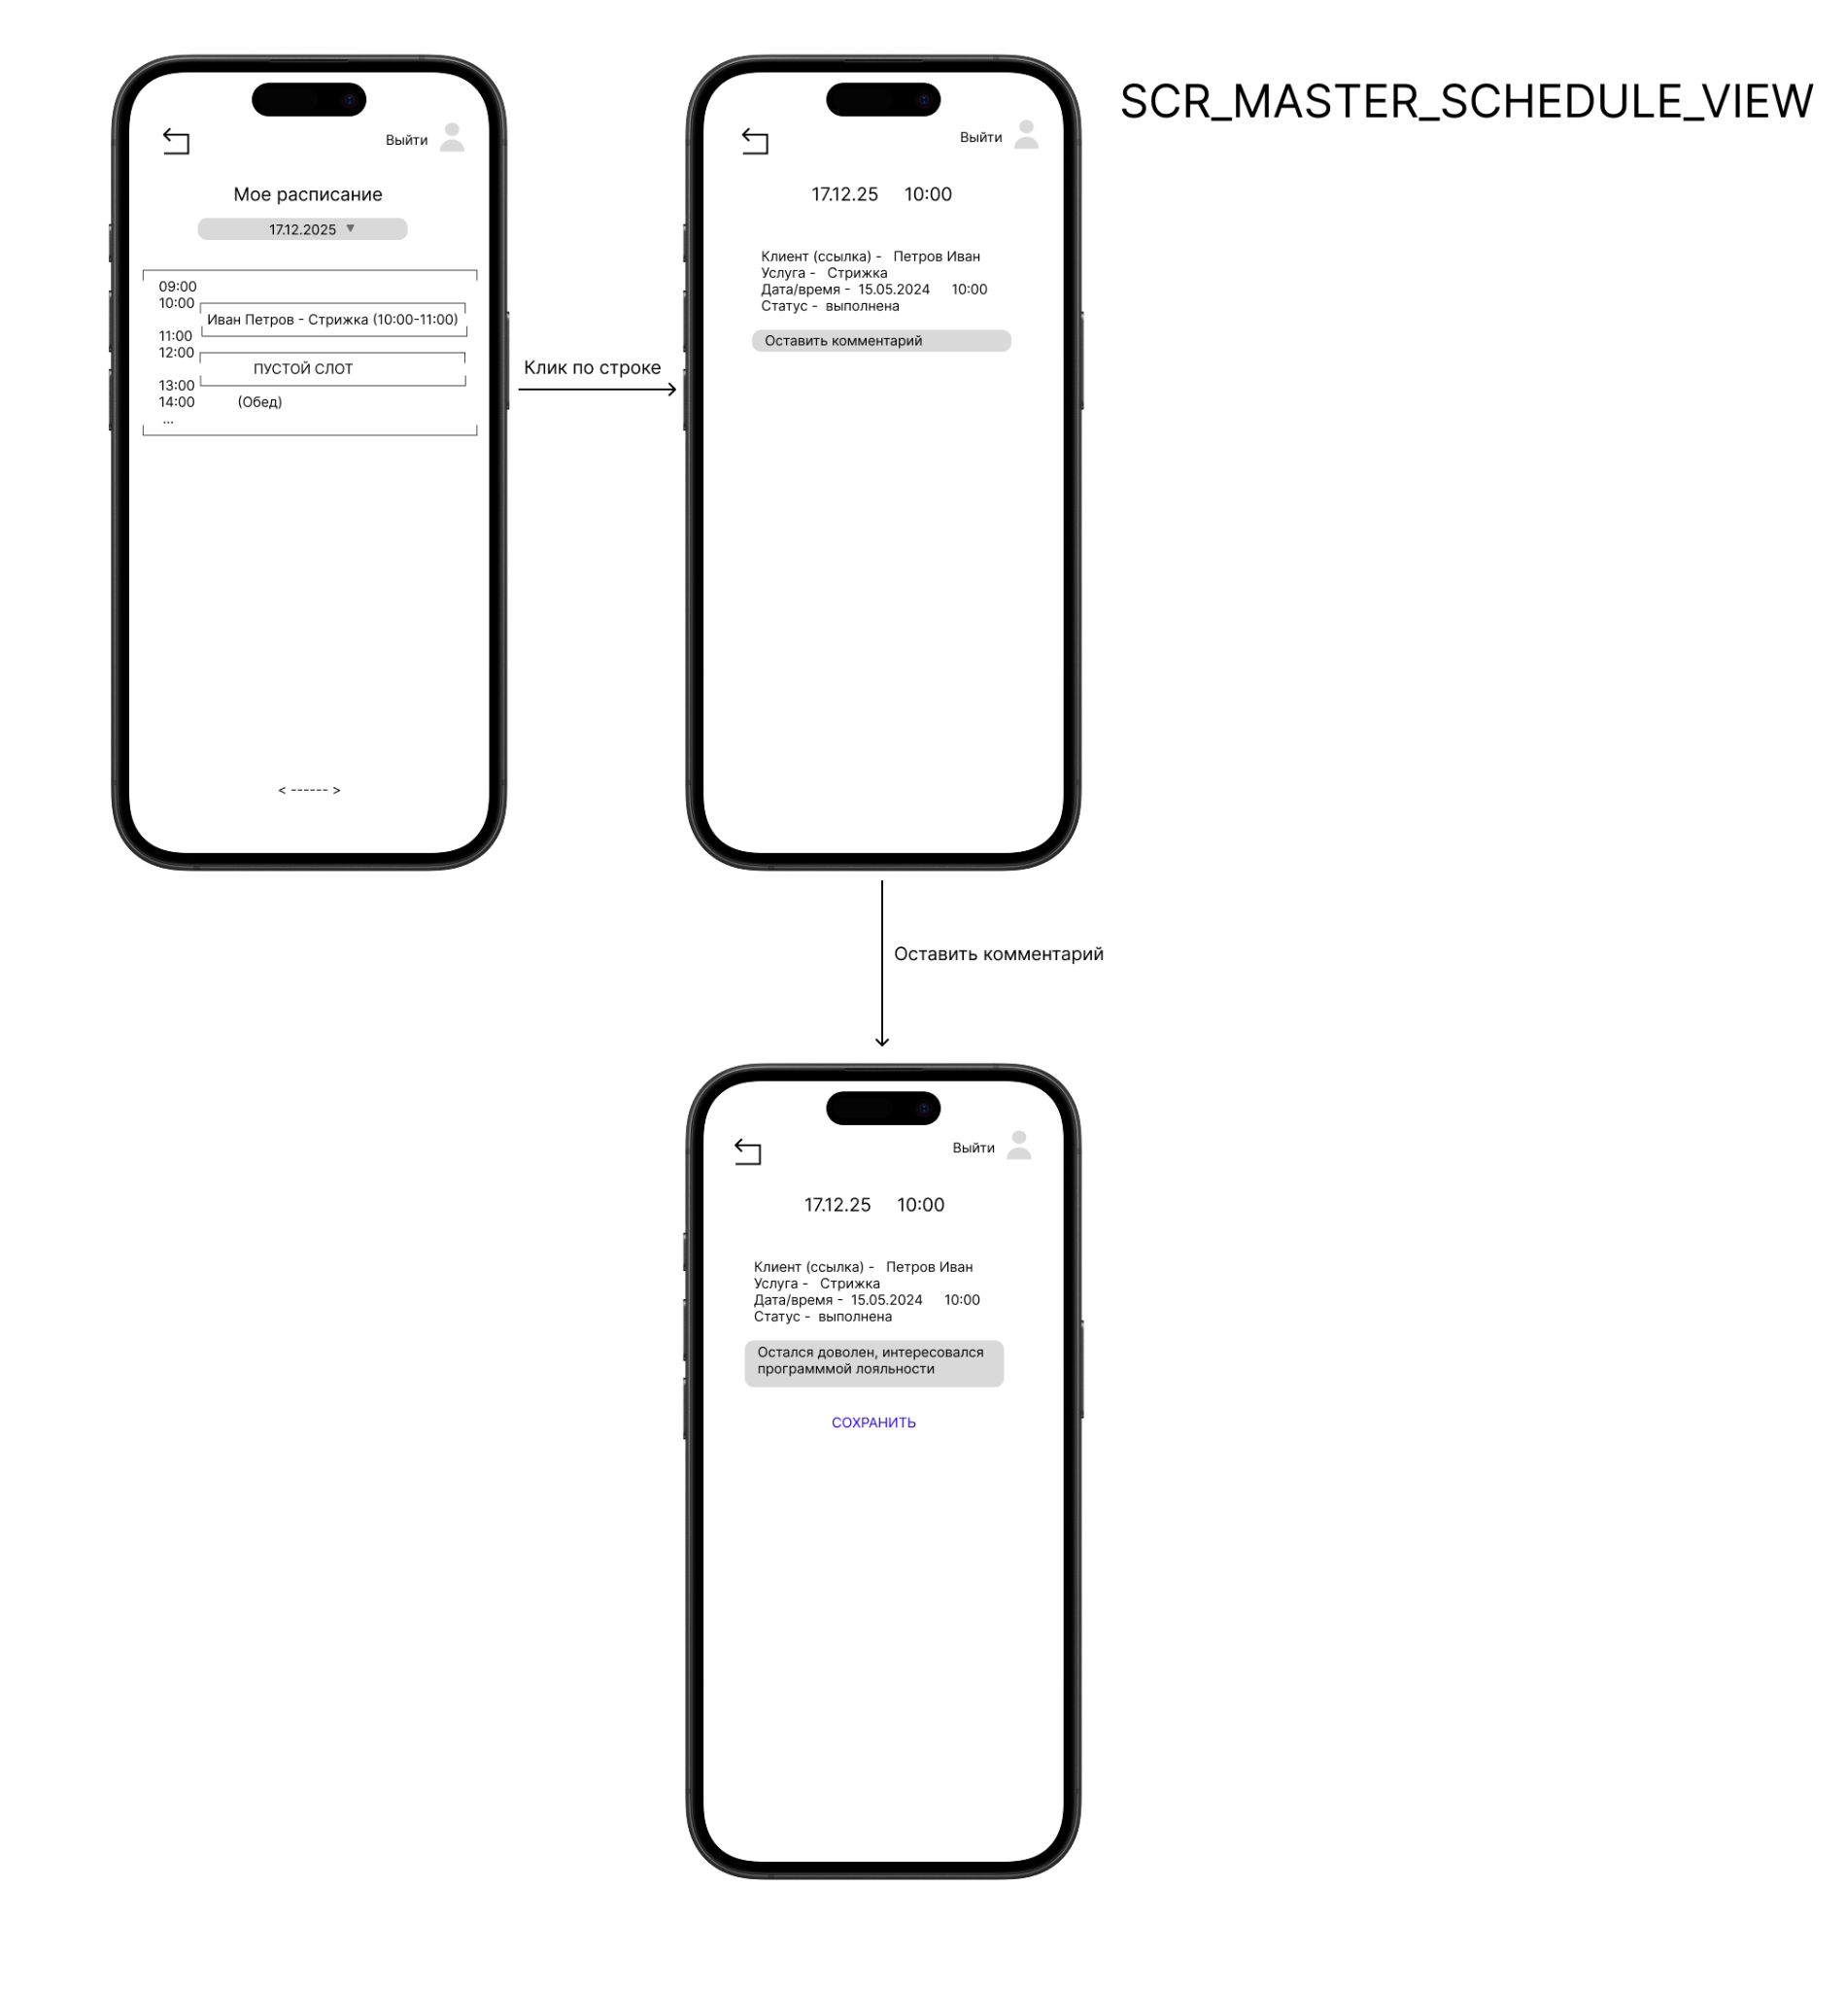
 |  |  |  |  |  |  |  |  |  |  |  | revenue | Число | - | Да | 0 | Пролистывание | - | ≥0 | -
 |  |  |  |  |  |  |  |  |  |  |  | avg_rating | Число | 3 | Нет | - | "Нет оценок" | - | 0.5-5 (если есть) | -

